Cronograma Impresos Trujillo
 |  |  | Cronograma

Nombre del Proyecto
Implementación de un sistema web transaccional con módulos de inteligencia de negocios e inteligencia artificial para la optimización de los procesos operativos en la empresa Impresos Trujillo E.I.R.L.
Estructura de la EDT |  | Duración | Predecesora | Costo estimado
1 | Gestión del Proyecto
1.1 | Acta de Constitución del Proyecto
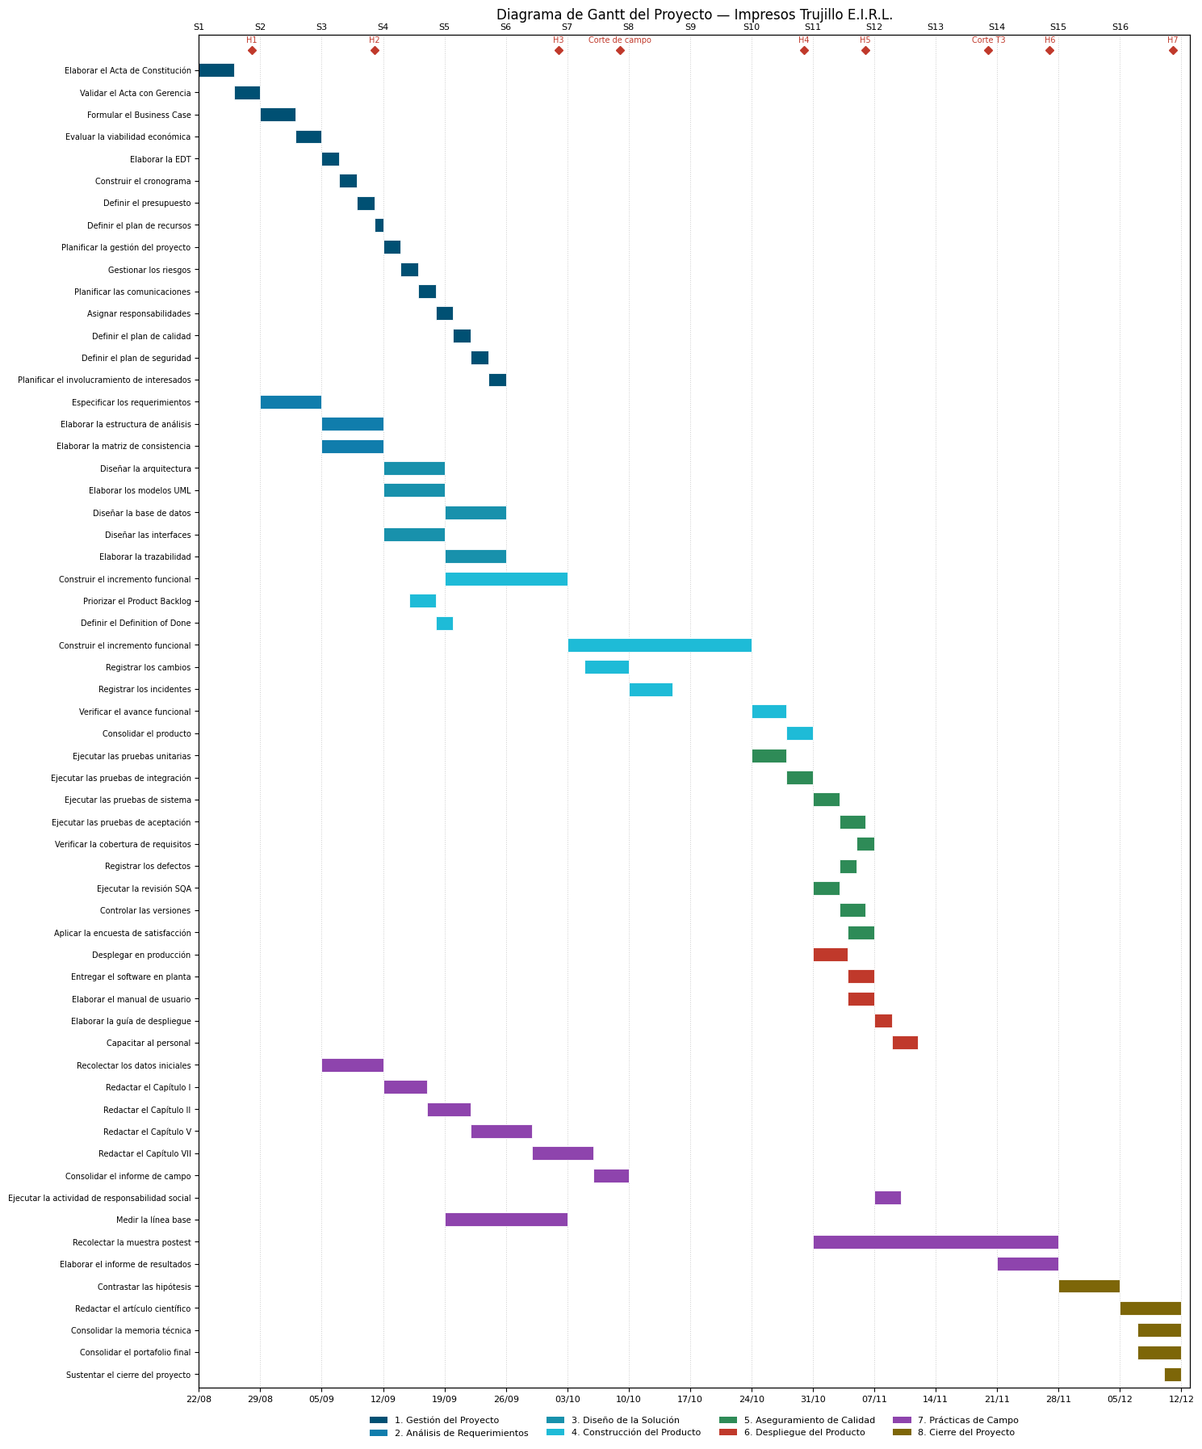
1.1.1 | Elaborar el Acta de Constitución | 4 días | - | 100
1.1.1.1 | Acta de Constitución
1.1.2 | Validar el Acta con Gerencia | 3 días | 1.1.1 | 100
1.1.2.1 | Acta de Constitución validada
1.2 | Business Case
1.2.1 | Formular el Business Case | 4 días | 1.1.2 | 100
1.2.1.1 | Business Case validado
1.2.2 | Evaluar la viabilidad económica | 3 días | 1.2.1 | 100
1.2.2.1 | Informe de Viabilidad Económica
1.3 | Planificación del Proyecto
1.3.1 | Elaborar la EDT | 2 días | 1.2.2 | 60
1.3.1.1 | EDT del Proyecto
1.3.2 | Construir el cronograma | 2 días | 1.3.1 | 60
1.3.2.1 | Cronograma del Proyecto
1.3.3 | Definir el presupuesto | 2 días | 1.3.2 | 60
1.3.3.1 | Presupuesto del Proyecto
1.3.4 | Definir el plan de recursos | 1 día | 1.3.3 | 40
1.3.4.1 | Plan de Recursos
1.4 | Plan de Desarrollo del Proyecto de Software
1.4.1 | Planificar la gestión del proyecto | 2 días | 1.3.4 | 60
1.4.1.1 | Plan de Gestión del Proyecto
1.4.2 | Gestionar los riesgos | 2 días | 1.4.1 | 60
1.4.2.1 | Matriz de Riesgos
1.4.3 | Planificar las comunicaciones | 2 días | 1.4.2 | 60
1.4.3.1 | Matriz de Comunicaciones
1.4.4 | Asignar responsabilidades | 2 días | 1.4.3 | 60
1.4.4.1 | Matriz de Responsabilidades
1.4.5 | Definir el plan de calidad | 2 días | 1.4.4 | 60
1.4.5.1 | Plan de Calidad
1.4.6 | Definir el plan de seguridad | 2 días | 1.4.5 | 60
1.4.6.1 | Plan de Seguridad Integral
1.4.7 | Planificar el involucramiento de interesados | 2 días | 1.4.6 | 60
1.4.7.1 | Plan de Involucramiento de Interesados
2 | Análisis de Requerimientos
2.1 | Requerimientos de Software
2.1.1 | Especificar los requerimientos | 7 días | 1.1.2 | 190
2.1.1.1 | Documento SRS IEEE 830
2.2 | Estructura de Análisis
2.2.1 | Elaborar la estructura de análisis | 7 días | 2.1.1 | 100
2.2.1.1 | Documento de Estructura de Análisis
2.3 | Matriz de Consistencia
2.3.1 | Elaborar la matriz de consistencia | 7 días | 2.1.1 | 100
2.3.1.1 | Matriz de Consistencia
3 | Diseño de la Solución
3.1 | Arquitectura del Sistema
3.1.1 | Diseñar la arquitectura | 7 días | 2.1.1 | 150
3.1.1.1 | Documento de Arquitectura
3.2 | Modelado de Arquitectura gil e Historias de Usuario
3.2.1 | Elaborar el modelado gil e historias de usuario | 7 días | 3.1.1 | 100
3.2.1.1 | Modelado de Arquitectura gil e Historias de Usuario
3.3 | Base de Datos
3.3.1 | Diseñar la base de datos | 7 días | 3.1.1 | 125
3.3.1.1 | Modelo Entidad-Relación
3.4 | Interfaces de Usuario
3.4.1 | Diseñar las interfaces | 7 días | 3.1.1 | 125
3.4.1.1 | Prototipos de Interfaces UI
3.5 | Trazabilidad
3.5.1 | Elaborar la trazabilidad | 7 días | 3.3.1 | 110
3.5.1.1 | Matriz de Trazabilidad
4 | Construcción del Producto
4.1 | Mdulo Transaccional Base
4.1.1 | Construir el mdulo transaccional base | 14 días | 3.3.1 | 250
4.1.1.1 | Mdulo Transaccional Base
4.1.2 | Priorizar el Product Backlog | 3 días | 3.4.1 | 60
4.1.2.1 | Backlog Priorizado
4.1.3 | Definir el Definition of Done | 2 días | 4.1.2 | 50
4.1.3.1 | Definition of Done
4.2 | Mdulo de Cobros, Caja y Business Intelligence
4.2.1 | Construir el mdulo de cobros, caja y business intelligence | 21 días | 4.1.1 | 300
4.2.1.1 | Mdulo de Cobros, Caja y Business Intelligence
4.2.2 | Registrar los cambios | 5 días | 4.1.1 | 40
4.2.2.1 | Registro de Cambios
4.2.3 | Registrar los incidentes | 5 días | 4.2.2 | 40
4.2.3.1 | Registro de Incidentes
4.3 | Mdulo Predictivo de Demanda y Candado Digital
4.3.1 | Validar el mdulo predictivo de demanda | 4 días | 4.2.1 | 60
4.3.1.1 | Mdulo Predictivo de Demanda Validado
4.3.2 | Consolidar el sistema web integral | 3 días | 4.3.1 | 60
4.3.2.1 | Sistema Web Integral Consolidado
5 | Aseguramiento de Calidad
5.1 | Pruebas
5.1.1 | Ejecutar las pruebas unitarias | 4 días | 4.2.1 | 90
5.1.1.1 | Reporte de Pruebas Unitarias
5.1.2 | Ejecutar las pruebas de integración | 3 días | 5.1.1 | 90
5.1.2.1 | Reporte de Pruebas de Integración
5.1.3 | Ejecutar las pruebas de sistema | 3 días | 5.1.2 | 60
5.1.3.1 | Reporte de Pruebas de Sistema
5.1.4 | Ejecutar las pruebas de aceptación | 3 días | 5.1.3 | 50
5.1.4.1 | Reporte de Pruebas de Aceptación
5.1.5 | Verificar la cobertura de requisitos | 2 días | 5.1.4 | 50
5.1.5.1 | Matriz de Cobertura de Requisitos
5.1.6 | Registrar los defectos | 2 días | 5.1.4 | 50
5.1.6.1 | Registro de Defectos
5.2 | SQA
5.2.1 | Ejecutar la revisión SQA | 3 días | 5.1.2 | 60
5.2.1.1 | Informe de Revisión SQA
5.2.2 | Controlar las versiones | 3 días | 5.2.1 | 60
5.2.2.1 | Registro de Control de Versiones
5.3 | Satisfacción del Cliente
5.3.1 | Aplicar la encuesta de satisfacción | 3 días | 5.1.4 | 60
5.3.1.1 | Encuesta de Satisfacción
6 | Despliegue del Producto
6.1 | Despliegue
6.1.1 | Desplegar en producción | 4 días | 5.1.2 | 280
6.1.1.1 | Software Desplegado
6.1.2 | Entregar el software en planta | 3 días | 6.1.1 | 100
6.1.2.1 | Acta de Entrega
6.2 | Capacitación
6.2.1 | Elaborar el manual de usuario | 3 días | 6.1.1 | 180
6.2.1.1 | Manual de Usuario
6.2.2 | Elaborar la guía de despliegue | 2 días | 6.2.1 | 50
6.2.2.1 | Guía de Despliegue
6.2.3 | Capacitar al personal | 3 días | 6.2.2 | 90
6.2.3.1 | Registro de Capacitación
7 | Prácticas de Campo
7.1 | Práctica de Campo I
7.1.1 | Recolectar los datos iniciales | 7 días | 2.1.1 | 60
7.1.1.1 | Portafolio de Primera Entrega
7.1.2 | Redactar el Capítulo I | 5 días | 7.1.1 | 60
7.1.2.1 | Capítulo I del Informe
7.1.3 | Redactar el Capítulo II | 5 días | 7.1.2 | 60
7.1.3.1 | Capítulo II del Informe
7.2 | Práctica de Campo II
7.2.1 | Redactar el Capítulo V | 7 días | 7.1.3 | 60
7.2.1.1 | Capítulo V del Informe
7.2.2 | Redactar el Capítulo VII | 7 días | 7.2.1 | 60
7.2.2.1 | Capítulo VII del Informe
7.2.3 | Consolidar el informe de campo | 4 días | 7.2.2 | 60
7.2.3.1 | Informe de Práctica de Campo
7.3 | Responsabilidad Social
7.3.1 | Ejecutar la actividad de responsabilidad social | 3 días | 6.1.2 | 60
7.3.1.1 | Informe de Responsabilidad Social
7.4 | Medición Pretest
7.4.1 | Medir la línea base | 14 días | 2.1.1 | 60
7.4.1.1 | Informe de Línea Base
7.5 | Medición Postest
7.5.1 | Recolectar la muestra postest | 28 días | 6.1.2 | 80
7.5.1.1 | Dataset Postest
7.6 | Informe Empresarial
7.6.1 | Elaborar el informe de resultados | 7 días | 7.5.1 | 60
7.6.1.1 | Informe de Resultados de la Empresa
8 | Cierre del Proyecto
8.1 | Inferencia Estadística
8.1.1 | Contrastar las hipótesis | 7 días | 7.6.1 | 70
8.1.1.1 | Informe Estadístico
8.2 | Paper Científico
8.2.1 | Redactar el artículo científico | 7 días | 8.1.1 | 60
8.2.1.1 | Artículo IEEE
8.3 | Memoria Técnica
8.3.1 | Consolidar la memoria técnica | 5 días | 8.1.1 | 60
8.3.1.1 | Memoria Técnica
8.4 | Portafolio Final
8.4.1 | Consolidar el portafolio final | 5 días | 8.1.1 | 60
8.4.1.1 | Portafolio Final
8.5 | Cierre
8.5.1 | Sustentar el cierre del proyecto | 2 días | 8.4.1 | 60
8.5.1.1 | Acta de Cierre

